Emi
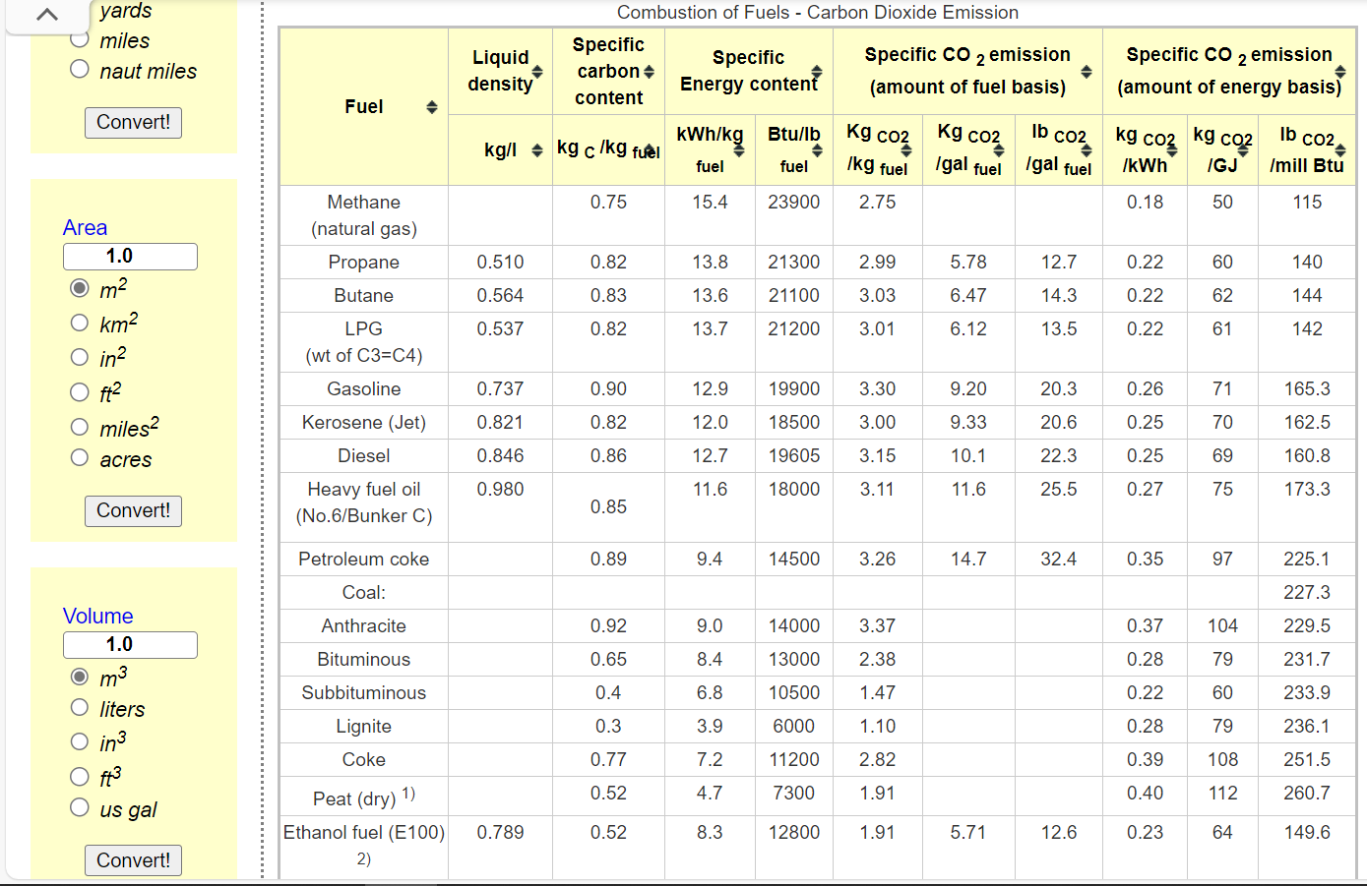
Dynamic coefficients for combustion emissions in agriculture
~COMEMI
CommName | AGRHFO | AGRLFO | AGRGAS | AGRDST | AGRKER | AGRPROP | AGRGSL | AGRELC
AGRCO2N | 75.00 | 88.46 | 46.19 | 69.669534026 | 70 | 73.905723906 | 76.342446244 | 0
AGRCOXN
AGRCH4N
AGRSO2N
AGRNOXN
AGRN2ON
AGRPMAN
AGRPMBN
AGRVOCN
AGRSF6N
AGRCXFN

 |  | *We calculate the combustion factor by referring to the energy use and carbon emission data from Natural Resources Canada, and the lacking data (HFO, KER) referred to https://www.engineeringtoolbox.com/co2-emission-fuels-d_1085.html

